상품제안서
쌤소나이트 LONGMORN 슬링백 | 상품코드: S30702

 |  |  |  |  |  |  | 02-713-8555 | www.synergygift.co.kr
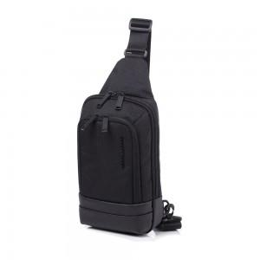 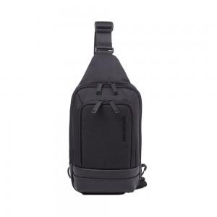

【상세/제작정보】 | <p>●롱몬 (LONGMORN)은 출장이나 짧은 여행뿐 아니라 데일리로도 활용 가능한 젊은 감각의 비즈니스 캐주얼 라인입니다.</p><p>경량 패브릭 소재와 PU 원단을 믹스한 모던한 디자인이 특징입니다.</p><p>&nbsp;</p><p>• 깔끔한 쉐입의 데일리 세로형 슬링백</p><p>• 가볍게 착용하기 좋으며 와이드 오픈 형으로 물건 수납 시 접근성 편리</p><p>• 앞면 멀티 포켓에 선글라스나 안경등 휴대가능</p><p>&nbsp;</p>

【인쇄/포장옵션】 | 실크 / 포장불가능

【공급단가】 | 수량 | 10~ | 50~ | 100~ | 300~ | 500~
*VAT별도 | 단가 | 75,090원 | 72,400원 | 69,720원 | 67,040원 | 64,360원

【상품 URL】 | https://www.synergygift.co.kr:443/src/goods_detail.php?gdno=30702

